Solicitud gráfica
 | Área: | Ciencias Naturales |  |  | Fecha:
 | Grado: | 10
 | Título del tema: | El mundo de la Física y la Química |  |  | ¿Cuaderno de estudio o recurso? | Recurso
 | Editor: | Diana García |  |  | Motor del recurso | F6B

 | Código guión o recurso: | CN_10_01_REC10 | ← Para determinar este código, visite la hoja de Ayuda
 |  |  |  |  | ESPECIFICACIÓN DE ARCHIVOS A ENTREGAR
Núm. | Archivo Shutterstock o ruta en web | Imagen para: | Tipo | Ubicación de la imagen en el recurso F6B | Nombre imagen SMALL | Tamaño imagen SMALL | Nombre imagen ZOOM | Tamaño imagen ZOOM | Descripción | Observaciones
IMG01 | 289917887 | Recurso F6B | Fotografía |  | #N/A | #N/A | #N/A | #N/A | Calibrador | Imagen para ícono del recurso
IMG02 | 293359568 | Recurso F6B | Fotografía | Contenido | CN_10_01_REC10_IMG02n.jpg | 320 x 480 px | CN_10_01_REC10_IMG02a.jpg | 800 x 458 px | Multímetro
IMG03 | 104161340 | Recurso F6B | Fotografía | Contenido | CN_10_01_REC10_IMG03n.jpg | 320 x 480 px | CN_10_01_REC10_IMG03a.jpg | 800 x 458 px | Balanza analítica
IMG04 | http://soloyamargo.com/ambiguedad-y-rigurosidad/ | Recurso F6B | Ilustración | Contenido | CN_10_01_REC10_IMG04n.jpg | 320 x 480 px | CN_10_01_REC10_IMG04a.jpg | 800 x 458 px | Presición y exactitud | 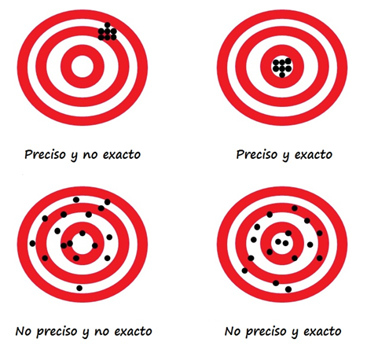 Ilustrar similar
IMG05 | 140487448 | Recurso F6B | Fotografía | Contenido | CN_10_01_REC10_IMG05n.jpg | 320 x 480 px | CN_10_01_REC10_IMG05a.jpg | 800 x 458 px | Estadio de fútbol
IMG06 | 209231044 | Recurso F6B | Fotografía | Contenido | CN_10_01_REC10_IMG06n.jpg | 320 x 480 px | CN_10_01_REC10_IMG06a.jpg | 800 x 458 px | Antena de telecomunicaciones

